COMPUTADORAS
 | 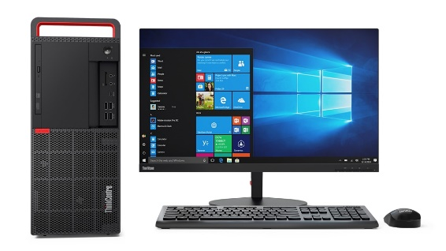 | 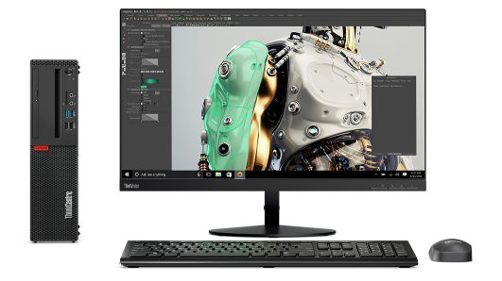 | 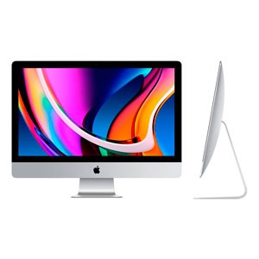 |  | 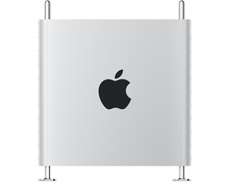
 | ThinkCentre M920t Tower - Black | ThinkCentre M725s SFF - Black | iMac 21.5 | iMac 27 | MAC PRO
Procesador | Intel Core i7-8700 Processor ( 3,20GHz 12MB ) | AMD A10-9700 Processor ( 3,50GHz 2400MHz 2MB ) | Intel Core i5 de doble núcleo y 2.3 GHz (Turbo Boost de hasta 3.6 GHz) | Procesador Intel Core i5 de 6 núcleos y 3.3 GHz de décima generación | Procesador Intel Xeon W de 8 núcleos y 3.5 GHz, Turbo Boost de hasta 4.0 GHz
Sistema Operativo | Windows 10 Pro 64 | Windows 10 Pro 64 | OS Catalina | OS Catalina | OS Catalina
Memoria | 4.0GB PC4-21300 DDR4 UDIMM 2666MHz + 8.0GB PC4-21300 DDR4 UDIMM 2666MHz | 8.0GB PC4-21300 DDR4 UDIMM 2666MHz | 8 GB de memoria DDR4 de 2133 MHz | 8 GB de memoria DDR4 de 2133 MHz | 32 GB (4 de 8 GB) de memoria DDR4 ECC
Almacenamiento | 1TB 7200 | 1TB 7200 | SSD de 256 GB | SSD de 256 GB | Almacenamiento SSD de 256 GB
Unidad Óptica | Slim DVD-RW
Graficos |  |  | Intel Iris Plus Graphics 640 | Radeon Pro 5300 con 4 GB de memoria GDDR6 | Radeon Pro 580X con 8 GB de memoria GDDR5
Garantía | Tres años In situ | Tres años In situ
Adaptador de Corriente | 250W | 210W |  |  | Cable de carga
Teclado | Lenovo Slim New F5 USB Keyboard Spanish | Tamaño completo Latin American Spanish |  |  | Magic Keyboard con teclado numérico - Español
Conectividad Inalámbrica | Intel Wireless-AC 8265 2x2 AC + Bluetooth versión 4.2
Pantalla |  |  | Pantalla sRGB de 1920 x 1080 | Pantalla Retina 5K P3 de 5120 x 2880 con True Tone
TOTAL | $24,289.00 | $12,899.00 | $29,999.00 | $54,999.00 | $134,999.00

+

